Закупка cronier-mac
Фото | Наименование | Цена | Кол-во | Сумма
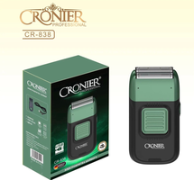 | CR-838 | 900.00 | 8 | 7,200.00
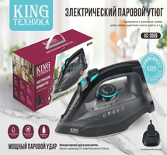 | KC-3059 | 1,350.00 | 7 | 9,450.00
 | CR-9096 | 550.00 | 5 | 2,750.00
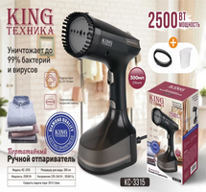 | KC-3315 | 1,200.00 | 4 | 4,800.00
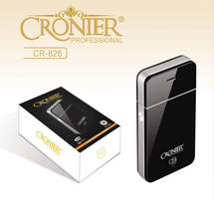 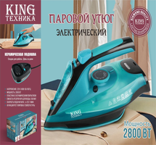 | KC-3043 | 1,450.00 | 3 | 4,350.00
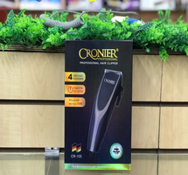 | CR-105 | 600.00 | 2 | 1,200.00
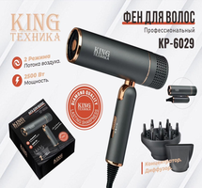 | KP-6029 | 1,150.00 | 1 | 1,150.00
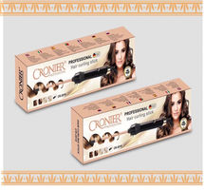 | CR-2018 | 700.00 | 1 | 700.00
    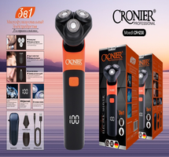  | CR-109 | 600.00 | 1 | 600.00
Итого: 9 позиций |  |  | 32 | 32,200.00

